Leeswijzer
 | Leeswijzer

 | In deze leeswijzer wordt kort de inhoud van de tabellen besproken. Daarna wordt meer in detail ingezoomd op één van de tabellen. Er wordt in deze leeswijzer naar relatieve verhoudingen verwezen. Percentages zijn niet terug te vinden in de tabellen (waar enkel aantallen in staan) maar zijn wel te berekenen op basis van de tabellen.

 | Inhoud tabellenset
 | Het onderzoek 'SRG-D: Tabellenset koppeling SRG, BUS en Polis' geeft informatie over de inzet van re-integratie- en participatievoorzieningen door gemeenten. Het CBS maakt deze tabellenset elk kwartaal. Deze tabellenset met zestien tabellen bevat gegevens over het vierde kwartaal van 2022.

 | De tabellenset bevat in totaal dertien tabellen op voorzieningenniveau: Tabel V.MW1 is een overzichtstabel van het aantal voorzieningen naar verschillende peilmomenten. De gegevens worden tevens uitgesplitst naar duur van de voorziening. Tabel V.SBL geeft een overzicht van het totaal aantal gestarte, beëindigde en lopende voorzieningen per type voorziening, naar uitkeringspositie. De andere V-tabellen gaan dieper in op de startende (V.S), beëindigde (V.B) en lopende (V.L) voorzieningen. Daarnaast heeft elke V-tabel een eigen uitsplitsing van de gegevens: duur voorziening (V.1 tabellen), geslacht (V.2 tabellen), leeftijd (V.3 tabellen) en migratieachtergrond (V.4 tabellen). Zo bevat bijvoorbeeld tabel V.2S gegevens over startende voorzieningen naar uitkeringspositie, geslacht en type voorziening.

 | Er zijn drie tabellen op persoonsniveau. De drie persoonstabellen bevatten gegevens over personen met bijstand én een voorziening naar persoonskenmerken en duur bijstandsuitkering (tabel P.MW3), personen met een voorziening naar uitkeringspositie en woongemeente (tabel P.R2) en naar type voorziening en duur bijstandsuitkering (tabel P.R3). In de tabellen P.MW3 en P.R2 telt een persoon maar één keer mee, ook als de persoon meerdere voorzieningen heeft. In tabel P.R3 komen personen in het totaal ook maar één keer voor. Bij de aantallen per type voorziening gaat het ook om unieke personen. Een persoon met meerdere verschillende typen voorzieningen wordt bij elk type één keer meegeteld.

 | Tabel P.R3
 | In tabel P.R3 wordt het aantal personen met een lopende voorziening aan het einde van de verslagperiode per type voorziening weergegeven, uitgesplitst naar uitkeringspositie en duur bijstandsuitkering.
 | Aan het einde van het vierde kwartaal 2022 waren er 162,3 duizend personen met een lopende voorziening. Hiervan was het grootste deel, 57 procent, niet werkend met bijstand (92,2 duizend personen). In onderstaand figuur wordt voor elk type voorziening de verdeling naar uitkeringspositie weergegeven.
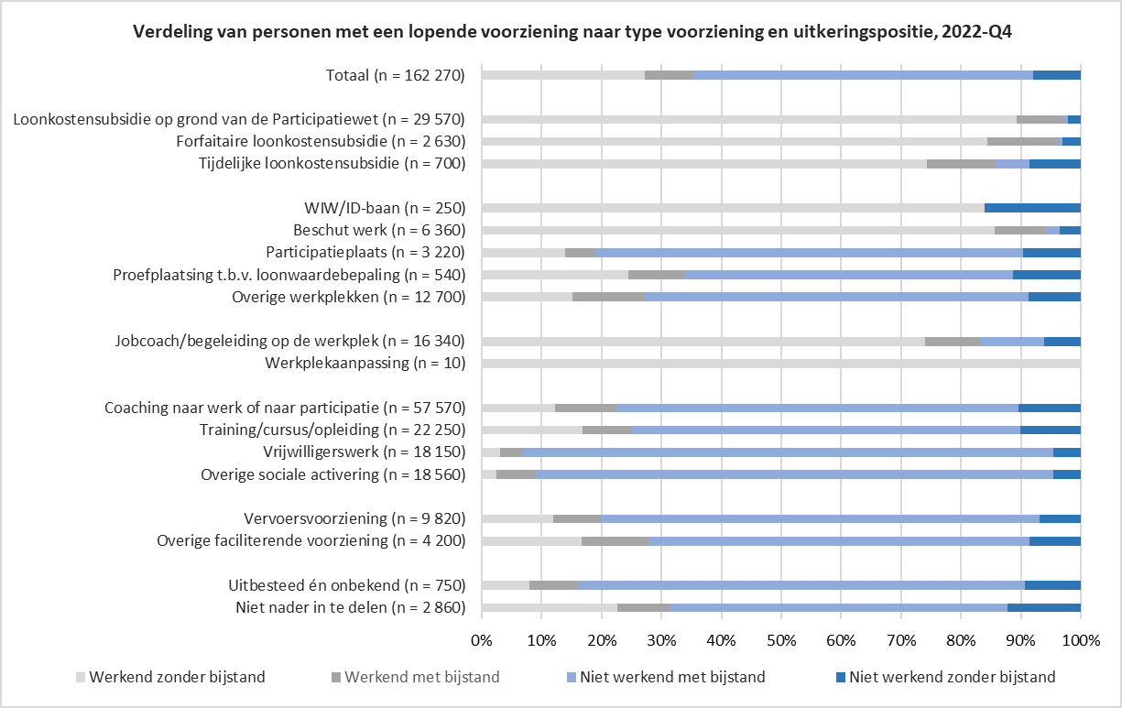

 | Zoals in de tabel en bovenstaande figuur te zien is, is de verdeling naar uitkeringspositie verschillend per type voorziening. Te zien is dat personen met een vorm van loonkostensubsidie, een WIW/ID-baan, beschut werk, werkplekaanpassing of een jobcoach/begeleiding op de werkplek veelal werkzaam zijn zonder ondersteuning van bijstand (licht grijze categorie). Bij de andere voorzieningen komt voornamelijk de uitkeringspositie niet werkend mét bijstand voor (licht blauwe categorie). Dat personen met het type Overige werkplekken vaak niet werkzaam zijn lijkt tegenstrijdig. Dit komt doordat er bij dit type voorziening vaak geen sprake is van een regulier arbeidscontract, omdat het bijvoorbeeld om een stage of oriëntatieplaats gaat. Hetzelfde geldt voor de participatieplaats, waarbij wel gewerkt wordt, maar veelal met behoud van de uitkering en zonder regulier arbeidscontract. De verdeling van de groepen in de bovenstaande figuur is vergelijkbaar met het vierde kwartaal van 2021. Uitzondering hierop is type voorziening werkplekaanpassing maar deze komt nauwelijks voor (10 personen met een lopende voorziening).

